Regras
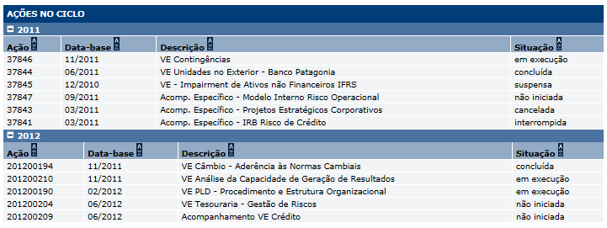
[APSFW0202] Perfil de risco - Ações no ciclo

Tela com título: | Perfil de risco
Trilha: | Início - Painel do supervisor - Perfil de risco
Código de tela: | [APSFW0202]
Perfil de acesso: | Usuário com perfil
 |  | Supervisor
 |  | Inspetor
 |  | Consulta tudo
 |  | Consulta somente não bloqueados | não será implementado agora
 |  | Consulta somente resumo de perfil não bloqueado | não será implementado agora
Objetivo da estória: detalhar a Seção Ações no ciclo exibida no Perfil de risco

 |  | As ações serão carregadas do Sigas. A carga diária será usada para alimentar o Perfil de risco vigente.
 |  | Os dados carregados do Sigas são:
 |  | CNPJ ou Código conglomerado
 |  | Código da ação
 |  | Data-base
 |  | Ano
 |  | Descrição
 |  | Situação
 |  | O Perfil de risco vigente deve exibir as ações dos dois últimos anos em subseções sepradas por ano.
 |  | As subseções inicialmente contraídas.
 |  | Os dados exibidos no Perfil de risco são:
 |  | Ação
 |  | Data-base
 |  | Descrição
 |  | Situação
 |  | Qualquer funcionalidade que versione o perfil de risco deve criar cópia das ações exibidas no instante do versionamento.
 |  | Desta forma, após o versionamento a próxima carga de dados não devem alterar os dados das ações das versões anteriores do Perfil de risco.
Protótipo:

